報告書（両面）
第９条関係 第２号様式
たけのこの里利用報告書
 |  |  |  |  |  | ※太枠内の記入をお願いします。
 |  |  |  |  |  | 令和 |  | 年 |  | 月 |  | 日
八街市教育委員会教育長 様
 |  |  |  |  | 利用団体名
 |  |  |  |  | 利用責任者
 |  |  |  |  | 電話番号

利用日 | 令和 |  | 年 |  | 月 |  | 日 |  | 曜日

利用時間 |  | ： |  | ～ |  | ：

利用者種別 | 未就学児 |  | 小学生 |  | 中学生 |  | 左記以外の未成年 |  | 一般 |  | 合計(自動)
 | 人 |  | 人 |  | 人 |  | 人 |  | 人 |  | 人 |  | ←各項目は数字だけ入力すれば単位は自動でつきます。

使用状況
･施設の破損及び異状などありましたらお書きください。 |  |  |  |  |  |  |  |  |  | タケノコを掘った本数
 |  |  |  |  |  |  |  |  |  | 本

･危険な倒木･竹など有りましたら場所を明記してください。

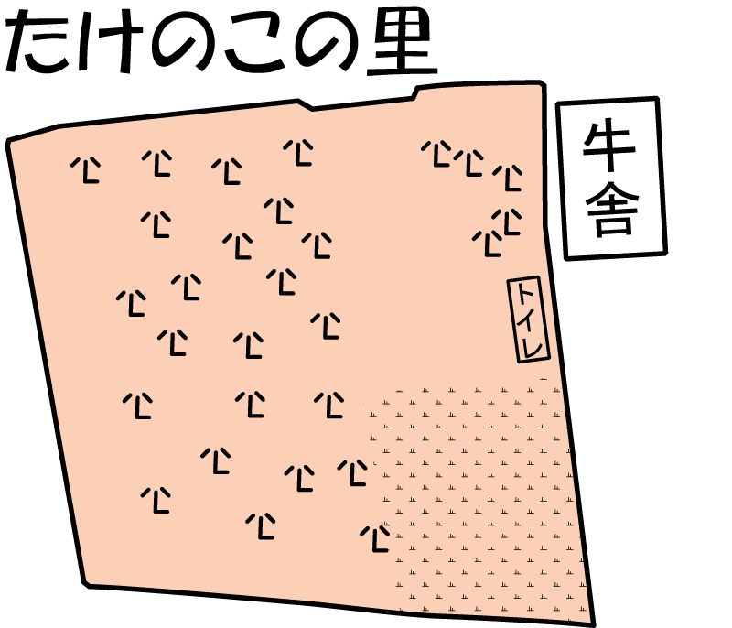

駐
車
場

芝生広場

使用後に上記の点を記入して、社会教育課までお持ちください（裏面あり）。
※タケノコを掘った穴は埋めてください。また、ゴミは各自でお持ち帰りください。
たけのこの里利用後アンケート

１．どのようにして、たけのこの里を知りましたか？
該当するところにチェックしてください。

□ 毎年利用している |  |  | □ 市ホームページを見た |  |  |  |  | □ 知人に聞いた

□ その他

その他を選んだ方は、こちらに記入をお願いします。

２．ご利用になってどのような体験になりましたか？感想をお願いします。
記入例： | 子どもたちとのコミュニケーションが図れた。

３．その他、ご意見・お気づきの点がありましたら記入をお願いします。

ご協力ありがとうございました。

